Instrucciones
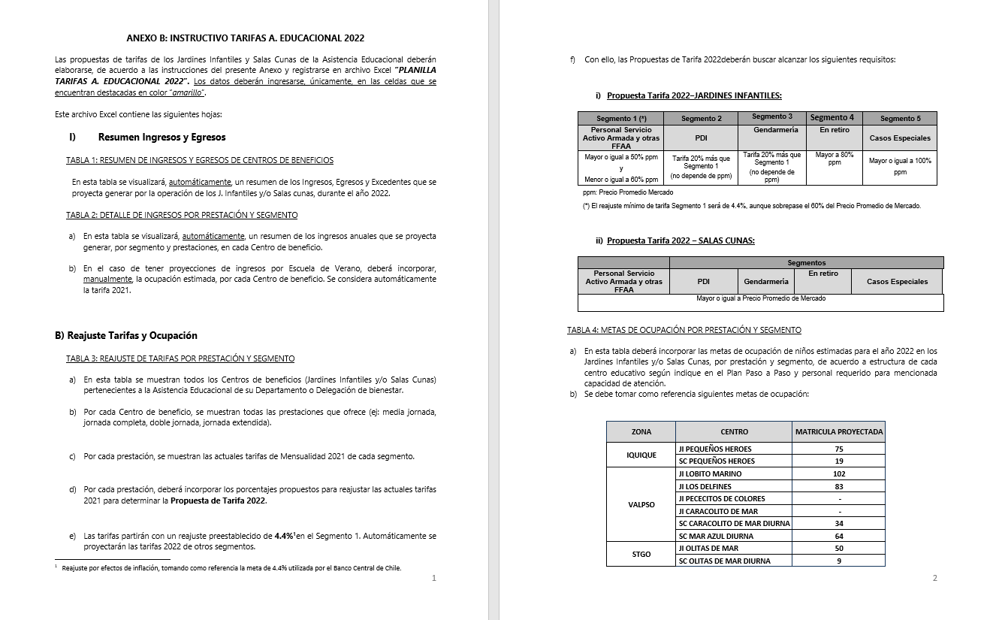
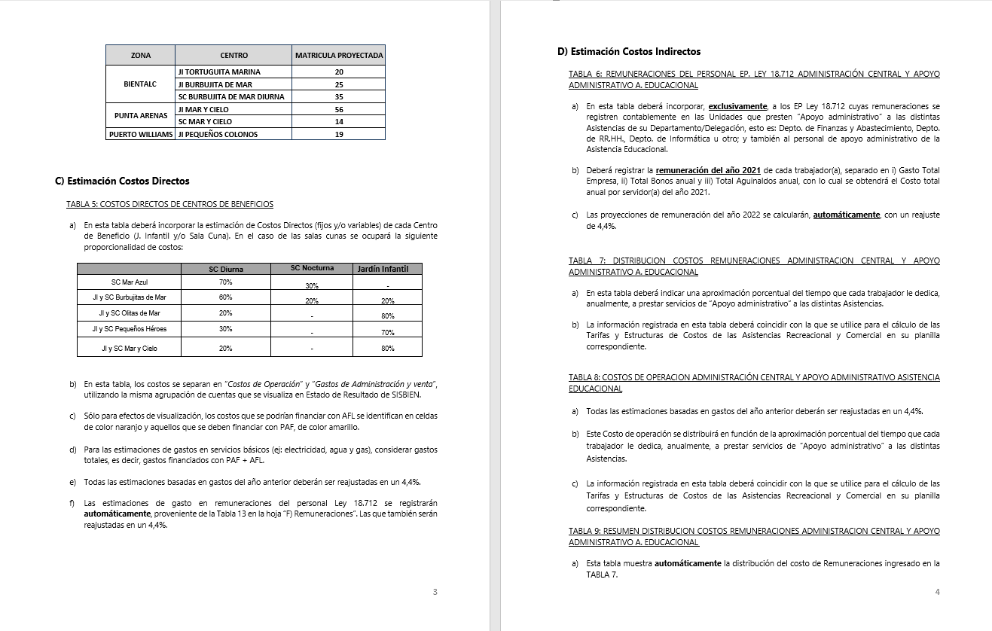
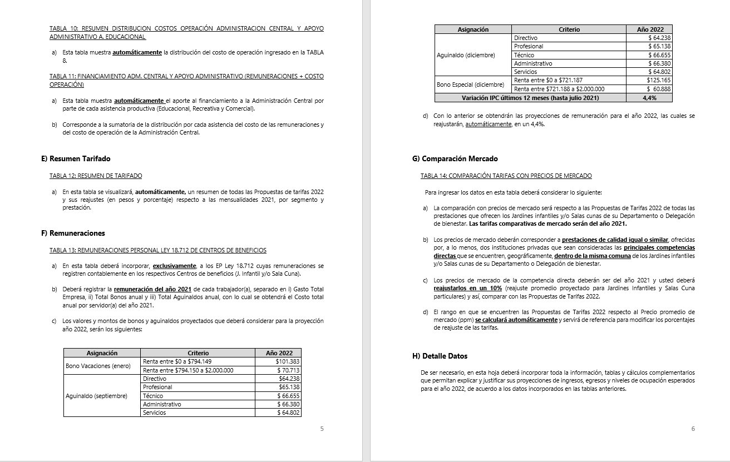
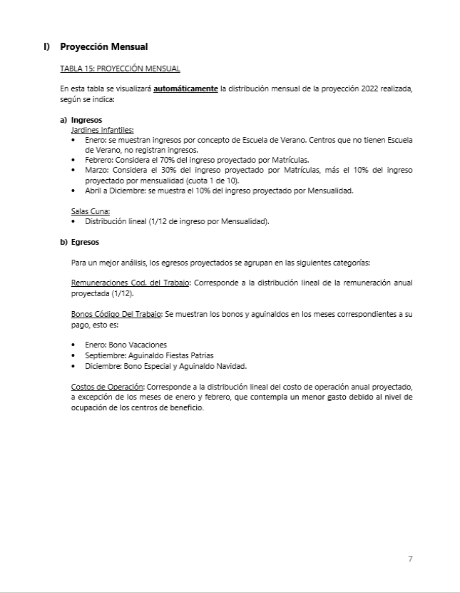
INSTRUCCIONES

INGRESE LOS DATOS EN LAS CELDAS DESTACADAS EN COLOR AMARILLO Y NARANJO

B) Reajuste Tarifas y Ocupación
Ir a
TABLA 4
 |  |  |  |  | ANEXO B
 |  |  |  |  | B) REAJUSTE DE TARIFAS Y METAS DE OCUPACIÓN POR CENTRO DE BENEFICIO

 |  | REPARTICION: |  |  | BIENMAG

TABLA 3: REAJUSTE DE TARIFAS POR PRESTACIÓN Y SEGMENTO

Jardines Infantiles | Prestación | Mensualidad 2021 |  |  |  |  | Reajuste propuesto |  |  |  |  | Propuesta Mensualidad 2022
 |  | Personal Servicio Activo Armada y otras FFAA | PDI | GENDARMERIA | En retiro | Casos Especiales | Personal Servicio Activo Armada y otras FFAA | PDI | GENDARMERIA | En retiro | Casos Especiales | Personal Servicio Activo Armada y otras FFAA | PDI | GENDARMERIA | En retiro | Casos Especiales
Jardín Infantil Mar y Cielo | Media jornada | $60,300 | $72,300 | $72,300 | $94,600 | $111,700 | 5.7% | 5.7% | 5.7% | 5.7% | 5.7% | $63,800 | $76,500 | $76,500 | $100,000 | $118,100
 | Doble jornada | $89,800 | $107,800 | $107,800 | $134,800 | $158,000 | 5.7% | 5.7% | 5.7% | 5.7% | 5.7% | $95,000 | $114,000 | $114,000 | $142,500 | $167,100
 | Jornada completa | $140,200 | $168,300 | $168,300 | $175,300 | $182,300 | 5.7% | 5.7% | 5.7% | 5.7% | 5.7% | $148,200 | $177,900 | $177,900 | $185,300 | $192,700
Sala Cuna Mar y Cielo Diurna | Diurna | $310,000 | $372,000 | $372,000 | $387,500 | $465,000 | 5.7% | 5.7% | 5.7% | 5.7% | 5.7% | $327,700 | $393,300 | $393,300 | $409,600 | $491,600
 | Nocturna
 | Media Jornada | $186,000 | $223,200 | $223,200 | $279,000 | $372,000 | 5.7% | 5.7% | 5.7% | 5.7% | 5.7% | $196,700 | $283,200 | $283,200 | $295,000 | $393,300

TABLA 4: METAS DE OCUPACIÓN POR PRESTACIÓN Y SEGMENTO

Jardines Infantiles | Prestación | Meta Ocupación niños 2022
 |  | Personal Servicio Activo Armada y otras FFAA | PDI | GENDARMERIA | En retiro | Casos Especiales | Total Meta Ocupación
Jardín Infantil Mar y Cielo | Media jornada | 16 | 0 | 0 | 0 | 0 | 16
 | Doble jornada | 3 | 0 | 0 | 0 | 0 | 3
 | Jornada completa | 38 | 0 | 1 | 0 | 1 | 40 | 59 | capacidad maxima de 75 niños
Sala Cuna Mar y Cielo Diurna | Diurna | 10 | 1 | 0 | 0 | 0 | 11
 | Nocturna
 | Media Jornada | 0 | 0 | 0 | 0 | 0 | 0 | 11 | capacidad maxima 15 lactantes

D) Costos Indirectos
Ir a TABLA 7
Ir a TABLA 8
Ir a TABLA 9
Ir a TABLA 10
Ir a TABLA 11
 |  |  |  | ANEXO D
 |  |  |  | D) COSTOS INDIRECTOS ASISTENCIA EDUCACIONAL

 |  |  | REPARTICION: | BIENMAG

TABLA 6: REMUNERACIONES DEL PERSONAL LEY 18.712 ADMINISTRACION CENTRAL Y APOYO ADMINISTRATIVO ASISTENCIA EDUCACIONAL |  |  |  |  |  |  |  |  |  |  |  | TABLA 7: DISTRIBUCION COSTOS REMUNERACIONES ADMINISTRACION CENTRAL Y APOYO ADMINISTRATIVO A. EDUCACIONAL |  |  |  |  |  |  | TABLA 8: COSTOS DE OPERACION ADMINISTRACIÓN CENTRAL Y APOYO ADMINISTRATIVO ASISTENCIA EDUCACIONAL |  |  |  | TABLA 9: RESUMEN DISTRIBUCION COSTOS REMUNERACIONES ADMINISTRACION CENTRAL |  |  |  |  |  | TABLA 10: RESUMEN DISTRIBUCION COSTOS OPERACIÓN ADMINISTRACION CENTRAL Y APOYO ADMINISTRATIVO A. EDUCACIONAL |  |  |  |  |  | TABLA 11: FINANCIAMIENTO ADM. CENTRAL Y APOYO ADMINISTRATIVO (REMUNERACIONES + COSTO OPERACIÓN)

 |  |  |  |  |  |  |  |  | Reajuste | 7.2%

Unidades de Apoyo Administrativo |  | Nombre | Apellido | Ocupación / Cargo | Centro de Costo | REMUNERACIONES 2021 |  |  |  | Costo Total por Servidor Reajustado 2022 |  | ASISTENCIA RECREATIVA |  | ASISTENCIA EDUCACIONAL |  | ASISTENCIA COMERCIAL |  | Tiempo Total | Número de Cuenta | ítem de Gasto (según Plan de Cuenta Institucional) | COSTO INDIRECTO ESTIMADO 2022 |  | ASISTENCIA RECREATIVA |  | ASISTENCIA EDUCACIONAL |  | ASISTENCIA COMERCIAL |  | ASISTENCIA RECREATIVA |  | ASISTENCIA EDUCACIONAL |  | ASISTENCIA COMERCIAL |  | ASISTENCIA RECREATIVA | ASISTENCIA EDUCACIONAL | ASISTENCIA COMERCIAL
 |  |  |  |  |  | Gasto Total Empresa | Total Bonos anual | Total Aguinaldos anual | Costo Total anual por Servidor 2021 |  |  | % tiempo | $ Costo | % tiempo | $ Costo | % tiempo | $ Costo |  |  |  |  |  | % tiempo | $ Costo | % tiempo | $ Costo | % tiempo | $ Costo | % tiempo | $ Costo | % tiempo | $ Costo | % tiempo | $ Costo | $ Costo Total | $ Costo Total | $Costo Total
ADMINISTRACIÓN CENTRAL | Departamento de Finanzas y Abastecimiento | CARLOS | BARRERA | MAYORDOMO GENERAL | ADM CENTRAL | $7,792,836 | $226,548 | $133,310 | $ 8,152,694 | $ 8,739,688 |  | 73% | $ 6,379,972 | 14% | $ 1,223,556 | 13 % | $ 1,136,159 | 100% |  | COSTOS DE OPERACIÓN | $ 2,486,057 |  | 49 % | $ 54,456,188 | 16 % | $ 17,721,435 | 16 % | $ 18,018,908 | 49% | $ 9,313,783 | 16% | $ 3,030,943 | 16 % | $ 3,081,820 | $ 63,769,971 | $ 20,752,378 | $ 21,100,728
 |  | MARISOL | CHIGUAY | ENCARGADA DE DEUDORES |  | $9,723,540 | $226,548 | $133,310 | $ 10,083,398 | $ 10,809,403 |  | 47% | $ 5,080,419 | 35% | $ 3,783,291 | 18 % | $ 1,945,692 | 100% |  | REMUNERACIONES DIRECTAS | -$ 30,411,743
 |  | VICTOR | DIAZ | CAJERO |  | $6,466,284 | $226,548 | $133,310 | $ 6,826,142 | $ 7,317,624 |  | 52% | $ 3,805,165 | 24% | $ 1,756,230 | 24 % | $ 1,756,230 | 100% | 53103050000000 | SUPLENCIAS Y REEMPLAZOS | -$ 35,000,000 | Aporte App. en AFL
 |  |  |  |  |  |  |  |  | $ 0 | $ 0 |  | 72% | $ 0 | 14% | $ 0 | 14 % | $ 0 | 100% | 53103060000000 | PERSONAL A TRATO Y TEMPORAL | $ -
 |  | SEBASTIAN | MATULICH | ADMINISTRATIVO CONTABLE |  | $7,489,428 | $226,548 | $133,310 | $ 7,849,286 | $ 8,414,435 |  | 60% | $ 5,048,661 | 12% | $ 1,009,732 | 28 % | $ 2,356,042 | 100% | 53103080010000 | OTRAS REMUNERACIONES | $ 4,588,257 | Alumnos en Practica y Honorarios+ Viatico (30*$49,000 app)+Indemnizaciones 2 personas
 |  | ANGELICA | RIVERA | TESORERA - RENDICUENTA |  | $11,477,472 | $226,548 | $133,310 | $ 11,837,330 | $ 12,689,618 |  | 61% | $ 7,740,667 | 8% | $ 1,015,169 | 31 % | $ 3,933,782 | 100% |  | GASTO DE OPERACIÓN | $ 32,897,800
 |  | GABRIELA | RUIZ | ADM. ADQUISICIONES |  | $7,328,376 | $226,548 | $133,310 | $ 7,688,234 | $ 8,241,787 |  | 77% | $ 6,346,176 | 12% | $ 947,805 | 11 % | $ 906,597 | 100% | 53201010100000 | ALIMENTOS Y BEBIDAS | $ 6,000,000 | $500.000*12
 |  | AURELIA | ZUÑIGA | ENC. PRESUPUESTO |  | $12,838,272 | $100,000 | $133,310 | $ 13,071,582 | $ 14,012,736 | XXX | 66% | $ 9,248,406 | 17% | $ 2,382,165 | 17 % | $ 2,382,165 | 100% | 53202010100000 | TEXTILES Y ACABADOS TEXTILES
 |  |  |  |  |  | $- | $- | $- | $ 0 | $ 0 |  | 0% | $ 0 | 0% | $ 0 | 0 % | $ 0 | 0% | 53203010100000 | COMBUSTIBLE LUBRIC P.VEHICULOS | $ 5,820,000 | $485.000*12
 |  |  |  |  |  | $- | $- | $- | $ 0 | $ 0 |  | 0% | $ 0 | 0% | $ 0 | 0 % | $ 0 | 0% | 53203030000000 | PARA CALEFACCION | $ -
 | Departamento de RR.HH. | CARMEN LUZ | OBANDO | ENC. RR.HH. | ADM CENTRAL | $18,443,544 | $100,000 | $124,786 | $ 18,668,330 | $ 20,012,450 | XXX | 54% | $ 10,806,723 | 28% | $ 5,603,486 | 18 % | $ 3,602,241 | 100% | 53204030000000 | PRODUCTOS QUIMICOS | $ -
 |  |  |  |  |  | $- | $- | $- | $ 0 | $ 0 |  | 0% | $ 0 | 0% | $ 0 | 0 % | $ 0 | 0% | 53204100100001 | MAT.P/MATEN.Y REPARACION | $ 1,800,000 | $150.000*12
 |  |  |  |  |  | $- | $- | $- | $ 0 | $ 0 |  | 0% | $ 0 | 0% | $ 0 | 0 % | $ 0 | 0% | 53204130100000 | EQUIPOS MENORES | $ -
 |  |  |  |  |  | $- | $- | $- | $ 0 | $ 0 |  | 0% | $ 0 | 0% | $ 0 | 0 % | $ 0 | 0% | 53205010100000 | ELECTRICIDAD | $ 2,200,000
 |  |  |  |  |  | $- | $- | $- | $ 0 | $ 0 |  | 0% | $ 0 | 0% | $ 0 | 0 % | $ 0 | 0% | 53205020100000 | AGUA | $ 1,500,000
 |  |  |  |  |  | $- | $- | $- | $ 0 | $ 0 |  | 0% | $ 0 | 0% | $ 0 | 0 % | $ 0 | 0% | 53205030100000 | GAS | $ 869,000
 |  |  |  |  |  | $- | $- | $- | $ 0 | $ 0 |  | 0% | $ 0 | 0% | $ 0 | 0 % | $ 0 | 0% | 53205050100000 | TELEFONIA FIJA | $ 368,800
 |  |  |  |  |  | $- | $- | $- | $ 0 | $ 0 |  | 0% | $ 0 | 0% | $ 0 | 0 % | $ 0 | 0% | 53205060100000 | TELEFONIA CELULAR | $ 500,000
 |  |  |  |  |  | $- | $- | $- | $ 0 | $ 0 |  | 0% | $ 0 | 0% | $ 0 | 0 % | $ 0 | 0% | 53205070100000 | ACCESO A INTERNET | $ -
 |  |  |  |  |  | $- | $- | $- | $ 0 | $ 0 |  | 0% | $ 0 | 0% | $ 0 | 0 % | $ 0 | 0% | 53208010100000 | SERVICIOS DE ASEO | $ 4,500,000 | Corresponde a las casas desocupadas y sitios como Adm. Central.
 | Departamento de Informática |  |  |  |  | $- | $- | $- | $ 0 | $ 0 |  | 0% | $ 0 | 0% | $ 0 | 0 % | $ 0 | 0% | 53208070100001 | PASAJES, FLETES Y BODEGAJE | $ 940,000 | $188.000*5
 |  |  |  |  |  | $- | $- | $- | $ 0 | $ 0 |  | 0% | $ 0 | 0% | $ 0 | 0 % | $ 0 | 0% | 53208100100001 | SERVICIO DE SUSCRIPCION | $ -
 |  |  |  |  |  | $- | $- | $- | $ 0 | $ 0 |  | 0% | $ 0 | 0% | $ 0 | 0 % | $ 0 | 0% | 53211030000000 | SERVICIOS INFORMATICOS | $ -
 |  |  |  |  |  | $- | $- | $- | $ 0 | $ 0 |  | 0% | $ 0 | 0% | $ 0 | 0 % | $ 0 | 0% | 53212020100000 | GASTOS MENORES (FOFI) | $ 8,400,000 | $700.000*12
 |  |  |  |  |  | $- | $- | $- | $ 0 | $ 0 |  | 0% | $ 0 | 0% | $ 0 | 0 % | $ 0 | 0% | 53214020000000 | MAQUINAS Y EQUIPOS DE OFICINA | $ -
 | Otros | SERGIO | ESCOBAR | ADM. CS FISCALES | CASAS FISCALES | $12,278,208 | $226,548 | $133,310 | $ 12,638,066 | $ 13,548,007 |  | 0% | $ 0 | 0% | $ 0 | 0 % | $ 0 | 0% |  | GASTOS DE ADMINISTRACIÓN Y VENTAS | $ 16,702,880
 |  | GERALDINE | COLLAO | ADM. SEGUROS | CASAS FISCALES | $7,490,388 | $226,548 | $127,164 | $ 7,844,100 | $ 8,408,875 |  | 0% | $ 0 | 0% | $ 0 | 0 % | $ 0 | 0% |  | GASTO EN PERSONAL | $ 935,000
 |  |  |  |  |  | $- | $- | $- | $ 0 | $ 0 |  | 0% | $ 0 | 0% | $ 0 | 0 % | $ 0 | 0% | 53202020100000 | VESTUARIO ACC.Y PRENDAS DIVERS | $ 345,000 | Brigada Reparaciones.
 |  |  |  |  |  | $- | $- | $- | $ 0 | $ 0 |  | 0% | $ 0 | 0% | $ 0 | 0 % | $ 0 | 0% | 53202030000000 | CALZADO | $ 590,000 | Brigada Reparaciones.
 |  |  |  |  |  | $- | $- | $- | $ 0 | $ 0 |  | 0% | $ 0 | 0% | $ 0 | 0 % | $ 0 | 0% | 53211020000000 | CURSOS DE CAPACITACION | $ -
 |  |  |  |  |  | $- | $- | $- | $ 0 | $ 0 |  | 0% | $ 0 | 0% | $ 0 | 0 % | $ 0 | 0% | 53101004030000 | VIATICOS PERSONAL COD.TRABAJO | $ -
 |  |  |  |  |  | $- | $- | $- | $ 0 | $ 0 |  | 0% | $ 0 | 0% | $ 0 | 0 % | $ 0 | 0% |  | CONSUMOS BÁSICOS | $ -
 |  |  |  |  |  | $- | $- | $- | $ 0 | $ 0 |  | 0% | $ 0 | 0% | $ 0 | 0 % | $ 0 | 0% | 53205080000000 | ENLACES DE TELECOMUNICACIONES | $ -
 |  |  |  |  |  | $- | $- | $- | $ 0 | $ 0 |  | 0% | $ 0 | 0% | $ 0 | 0 % | $ 0 | 0% | 53205990000000 | OTROS SERVICIOS BASICOS | $ -
 |  |  |  |  |  | $- | $- | $- | $ 0 | $ 0 |  | 0% | $ 0 | 0% | $ 0 | 0 % | $ 0 | 0% |  | BIENES DE CONSUMO | $ 11,046,880
 |  |  |  |  |  | $- | $- | $- | $ 0 | $ 0 |  | 0% | $ 0 | 0% | $ 0 | 0 % | $ 0 | 0% | 53203010200000 | COMB.LUBR.DIRECTOS-INDIRECTOS | $ 2,500,000 | (Mant y Rep. Vehículo Adm. Central)
 |  |  |  |  |  | $- | $- | $- | $ 0 | $ 0 |  | 0% | $ 0 | 0% | $ 0 | 0 % | $ 0 | 0% | 53204010000000 | MATERIALES DE OFICINA | $ 2,160,000 | $180.000*12
 |  |  |  |  |  | $- | $- | $- | $ 0 | $ 0 |  | 0% | $ 0 | 0% | $ 0 | 0 % | $ 0 | 0% | 53204040200000 | PROD.QUIMIC,FARMACEUTICOS IND. | $ -
 |  |  |  |  |  | $- | $- | $- | $ 0 | $ 0 |  | 0% | $ 0 | 0% | $ 0 | 0 % | $ 0 | 0% | 53204060000000 | FERT.INSECT.FUNG.Y OTROS | $ 167,040
 |  |  |  |  |  | $- | $- | $- | $ 0 | $ 0 |  | 0% | $ 0 | 0% | $ 0 | 0 % | $ 0 | 0% | 53204070000000 | MAT.Y UTILES DE ASEO | $ 2,255,000
 |  |  |  |  |  | $- | $- | $- | $ 0 | $ 0 |  | 0% | $ 0 | 0% | $ 0 | 0 % | $ 0 | 0% | 53204080000000 | MENAJE OFICINA CASINO Y OTROS | $ 114,840
 |  |  |  |  |  | $- | $- | $- | $ 0 | $ 0 |  | 0% | $ 0 | 0% | $ 0 | 0 % | $ 0 | 0% | 53214010000000 | MOBILIARIO Y OTROS | $ 350,000
 |  |  |  |  |  | $- | $- | $- | $ 0 | $ 0 |  | 0% | $ 0 | 0% | $ 0 | 0 % | $ 0 | 0% | 53214040000000 | EQUIPOS COMPUTACIONALES | $ 3,500,000 | $700.000*5
 |  |  |  |  |  | $- | $- | $- | $ 0 | $ 0 |  | 0% | $ 0 | 0% | $ 0 | 0 % | $ 0 | 0% | 55201010100004 | COSTO SERVICIO DESAYUNO | $ -
 |  |  |  |  |  | $- | $- | $- | $ 0 | $ 0 |  | 0% | $ 0 | 0% | $ 0 | 0 % | $ 0 | 0% | 55201010100005 | COSTOS DE TEXT. VEST,O PRENDAS | $ -
 |  |  |  |  |  | $- | $- | $- | $ 0 | $ 0 |  | 0% | $ 0 | 0% | $ 0 | 0 % | $ 0 | 0% |  | SERVICIOS GENERALES | $ 2,600,000
 |  |  |  |  |  | $- | $- | $- | $ 0 | $ 0 |  | 0% | $ 0 | 0% | $ 0 | 0 % | $ 0 | 0% | 53207010000000 | SERVICIO DE PUBLICIDAD | $ -
 |  |  |  |  |  |  |  |  |  | $ 112,194,622 |  | 49 % | $ 54,456,188 | 16 % | $ 17,721,435 | 16 % | $ 18,018,908 |  | 53207020000000 | SERVICIO DE IMPRESION | $ -
 |  |  |  |  |  |  |  |  |  | 100 % |  |  |  |  |  |  |  |  | 53208020000000 | SERVICIOS DE VIGILANCIA | $ -
 |  |  |  |  |  |  |  |  |  |  |  |  |  |  |  |  |  |  | 53208990000000 | OTROS SERVICIOS GENERALES | $ 600,000 | Capacitación $600.000
ÁREA APOYO A. EDUCACIONAL | Asistencia Educacional |  |  |  | APOYO ADM. | $- | $- | $- | $ 0 | $ 0 |  |  |  |  |  |  |  |  | 53209010000000 | ARRIENDO DE TERRENOS | $ -
 |  |  |  |  | APOYO ADM. | $- | $- | $- | $ 0 | $ 0 |  |  |  |  |  |  |  |  | 53209040000000 | ARRIENDO DE MOBILIARIO Y OTROS | $ -
 |  |  |  |  | APOYO ADM. | $- | $- | $- | $ 0 | $ 0 |  |  |  |  |  |  |  |  | 53209050000000 | ARRIENDO DE MAQUINAS Y EQUIPOS | $ 2,000,000 | Arriendo Fotrocopiadora $2.000.000+
 |  |  |  |  | APOYO ADM. | $- | $- | $- | $ 0 | $ 0 |  |  |  |  |  |  |  |  | 53209990000000 | OTROS ARRIENDOS | $ -
 |  |  |  |  | APOYO ADM. | $- | $- | $- | $ 0 | $ 0 |  |  |  |  |  |  |  |  | 53210020100000 | SEGURO INMUEBLES | $ -
 |  |  |  |  |  |  |  |  |  | $ 0 |  |  |  |  |  |  |  |  |  | MANTENCIÓN Y REPARACIÓN | $ 1,121,000
 |  |  |  |  |  |  |  |  |  | 100 % |  |  |  |  |  |  |  |  | 53206030000000 | MANT.Y REPAR. MOBILIARIO Y OTROS | $ -
 |  |  |  |  |  |  |  |  |  |  |  |  |  |  |  |  |  |  | 53206040000000 | MANT.Y REPAR. DE EQUIPOS OFICINA | $ -
 |  |  |  |  |  |  |  |  |  |  |  |  |  |  |  |  |  |  | 53206060000000 | MANT.Y REPAR. OTRAS MAQ. Y EQUIP. | $ -
 |  |  |  |  |  |  |  |  |  |  |  |  |  |  |  |  |  |  | 53206070000000 | MANT.Y REPAR. EQUIPOS INFORMATICOS | $ 251,000
 |  |  |  |  | AGUINALDOS | DE 127164 A 133310 |  |  |  |  |  |  |  |  |  |  |  |  | 53206990000000 | OTROS MANTEN. Y REPAR. MENORES | $ 870,000
 |  |  |  |  | BONOS | DE 131601 A 226548 |  |  |  |  |  |  |  |  |  |  |  |  | 53208030000000 | SERVICIO DE MANTENCION JARDINES | $ -
 |  |  |  |  |  |  |  |  |  |  |  |  |  |  |  |  |  |  | 53212060000000 | OTROS GASTOS IMPREVISTOS | $ -
 |  |  |  |  |  |  |  |  |  |  |  |  |  |  |  |  |  |  |  | OTROS GASTOS | $ 1,000,000
 |  |  |  |  |  |  |  |  |  |  |  |  |  |  |  |  |  |  | 53204999000000 | OTROS MATERIALES DE USO CONSUMO | $ 1,000,000
 |  |  |  |  |  |  |  |  |  |  |  |  |  |  |  |  |  |  |  | COSTO TOTAL | $ 19,188,937

